Sheet1
中药房采购配置清单
序号 | 采购货物名称 | 规格或配置技术参数 | 单位 | 采购数量 | 市场单价（元） | 合计（元） | 备注 | 参考品牌型号 | 参考样式
1 | 外用中药袋 | 成品尺寸：210*255mm；纸张：70克牛皮纸；印红，铡型，粘。 | 个 | 10000 | 0.55 | 5500 | 报价均包含：货物成品、运输、人工、税费等费用。
2 | 内服袋(小) | 成品尺寸：170*215mm；纸张：70克牛皮纸；印黑，铡型，粘。 | 个 | 6000 | 0.35 | 2100 |  |  | 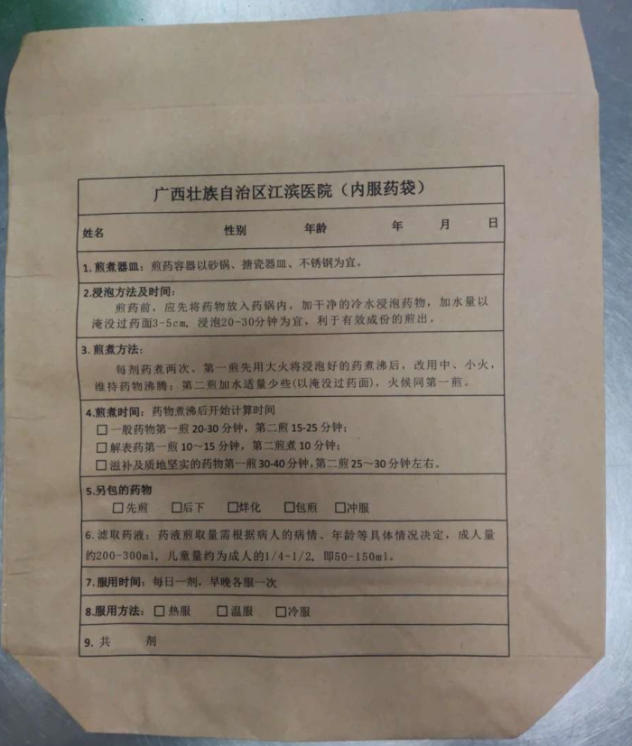
3 | 内服袋(大) | 成品尺寸：210*255mm；纸张：70克牛皮纸；印黑，铡型，粘。 | 个 | 14000 | 0.45 | 6300
4 | 先煎药袋 | 成品尺寸：110*140mm；纸张：70克牛皮纸；印蓝，铡型，粘。 | 个 | 5000 | 0.1 | 500
5 | 后下药袋 | 成品尺寸：110*140mm；纸张：70克牛皮纸；印蓝，铡型，粘。 | 个 | 5000 | 0.1 | 500
 |  | 合计 |  |  |  | 14900
 |  | 需求：报价均包含货物成品、运输、人工、税费等费用。

